关系图
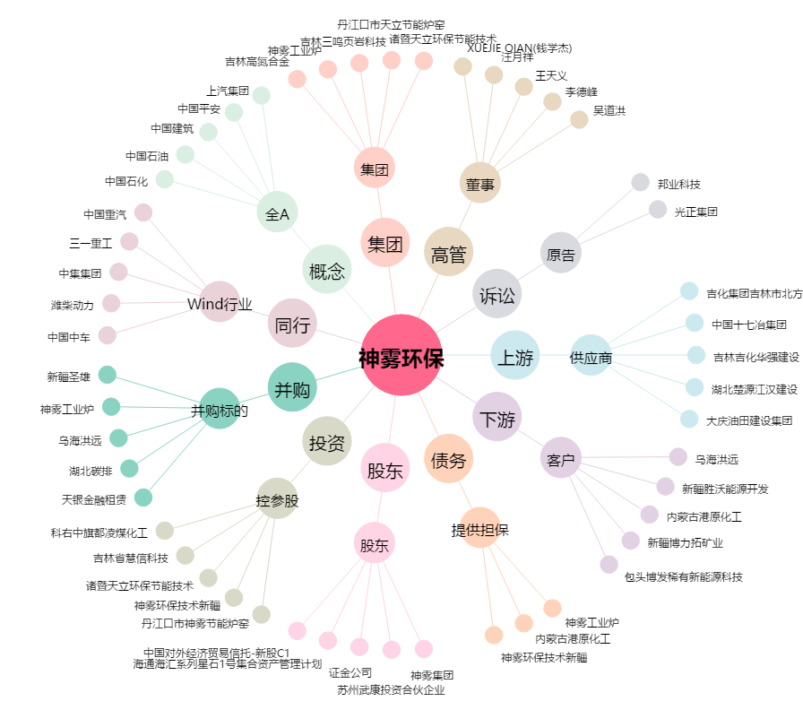
神雾环保[300156.SZ] - 关系概览图

